상품제안서
코튼클라우드 뱀부얀 호텔수건 200g | 상품코드: F31668

 |  |  |  |  |  |  | 02-412-0044 | www.easy1.co.kr
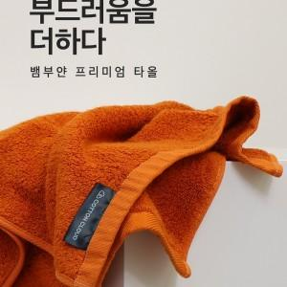

【상세/제작정보】 | <p>카톤박스 입수량 : 70개&nbsp;</p>

【인쇄/포장옵션】 | 자수 / 포장불가능

【공급단가】 | 수량 | 100~ | 300~ | 500~ | 1,000~ | 3,000~
*VAT별도 | 단가 | 5,200원 | 5,120원 | 5,000원 | 4,800원 | 4,600원

【상품 URL】 | https://dev.easy1.co.kr:443/src/goods_detail.php?gdno=31668

